关系图
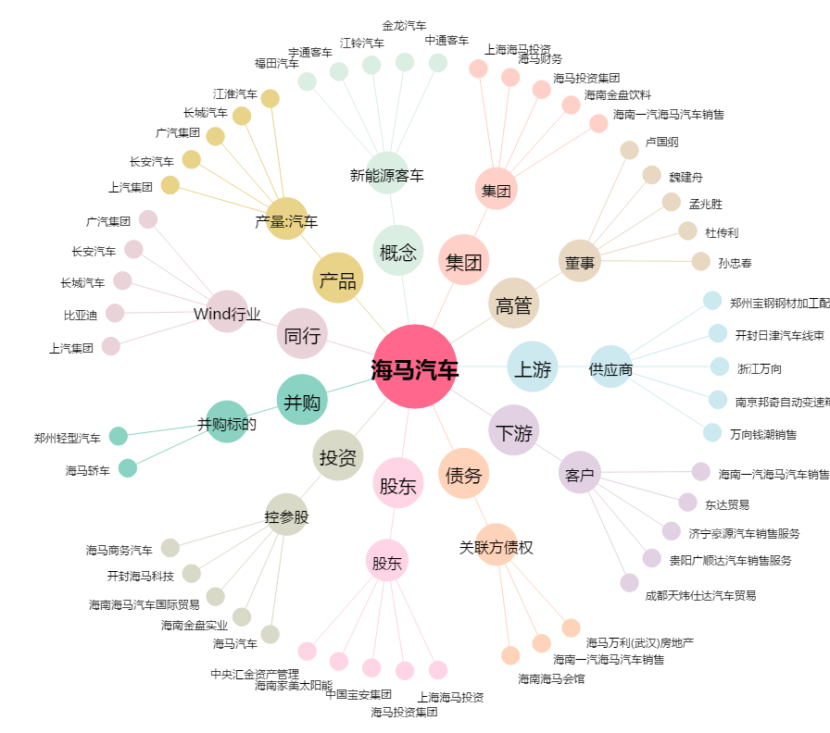
海马汽车[000572.SZ] - 关系概览图

